E1-Consulta STAR
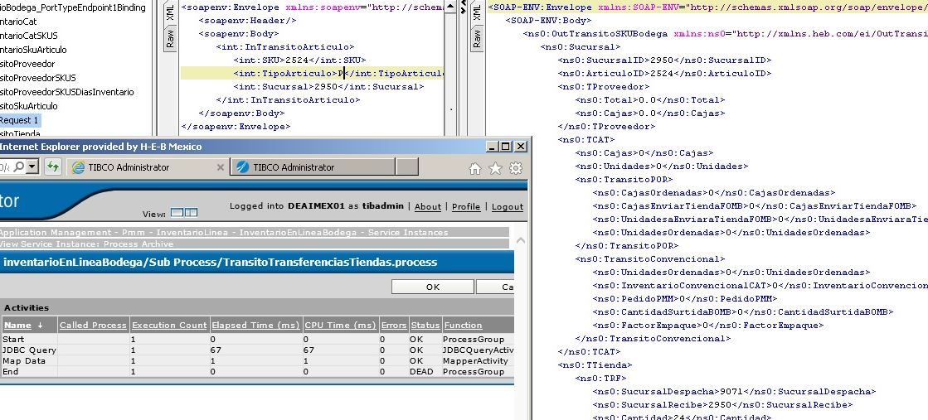
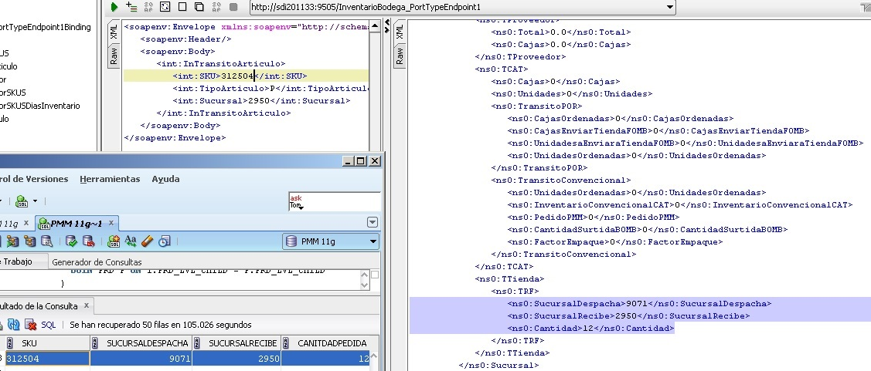
Descripción de la Prueba
Se consulta la operación TransitoSKUArticulo
Resultado Esperado
- Transferencias entre tiendas activas

Evidencia antes de correr procesos

 | NA

Resultados de Ejecución

 | Servicio empresarial con la nueva conexión a PMM

